상품제안서
신형 엣지수첩 | 상품코드: S04349

 |  |  |  |  |  |  | 02-713-8555 | www.synergygift.co.kr
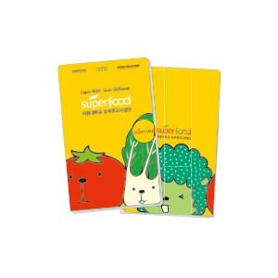

【상세/제작정보】 | * 1천부이상 점착식메모 및 수첩내지 1도인쇄 가능 + 50원 * 3색펜 추가옵션 선택시 볼펜 1도 인쇄 포함입니다.

【인쇄/포장옵션】 | 풀칼라 / OPP(비닐)

【공급단가】 | 수량 | 300~ | 500~ | 1,000~ | 3,000~ | 5,000~
*VAT별도 | 기본형 | 3,240원 | 3,120원 | 3,000원 | 2,880원 | 2,800원
 | 3색펜추가형 | 3,640원 | 3,510원 | 3,370원 | 3,240원 | 3,150원

【상품 URL】 | https://www.synergygift.co.kr:443/src/goods_detail.php?gdno=18301

